2018_01_data
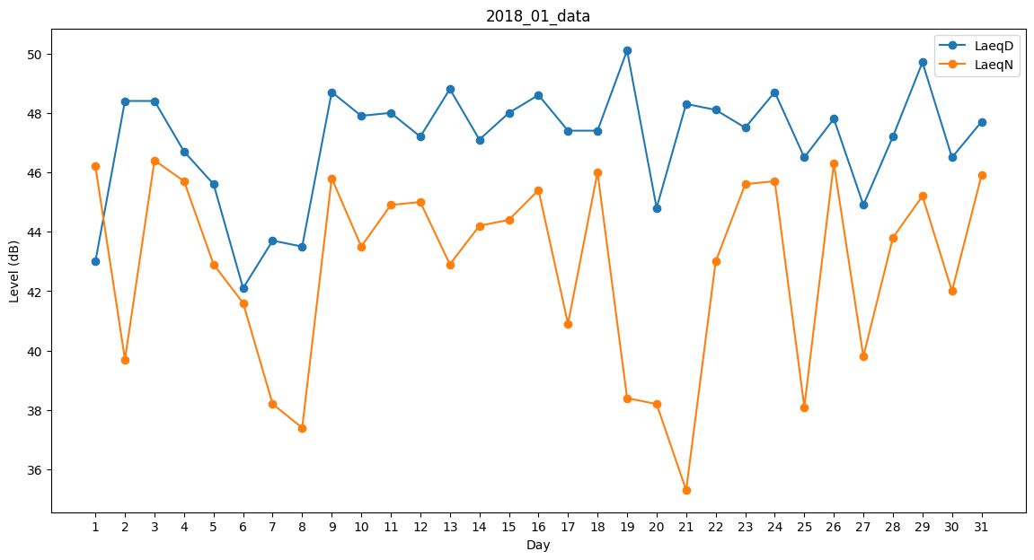
Day | LaeqD | LaeqN
1 | 43 | 46.2
2 | 48.4 | 39.7
3 | 48.4 | 46.4
4 | 46.7 | 45.7
5 | 45.6 | 42.9
6 | 42.1 | 41.6
7 | 43.7 | 38.2
8 | 43.5 | 37.4
9 | 48.7 | 45.8
10 | 47.9 | 43.5
11 | 48 | 44.9
12 | 47.2 | 45
13 | 48.8 | 42.9
14 | 47.1 | 44.2
15 | 48 | 44.4
16 | 48.6 | 45.4
17 | 47.4 | 40.9
18 | 47.4 | 46
19 | 50.1 | 38.4
20 | 44.8 | 38.2
21 | 48.3 | 35.3
22 | 48.1 | 43
23 | 47.5 | 45.6
24 | 48.7 | 45.7
25 | 46.5 | 38.1
26 | 47.8 | 46.3
27 | 44.9 | 39.8
28 | 47.2 | 43.8
29 | 49.7 | 45.2
30 | 46.5 | 42
31 | 47.7 | 45.9

